Data Flow
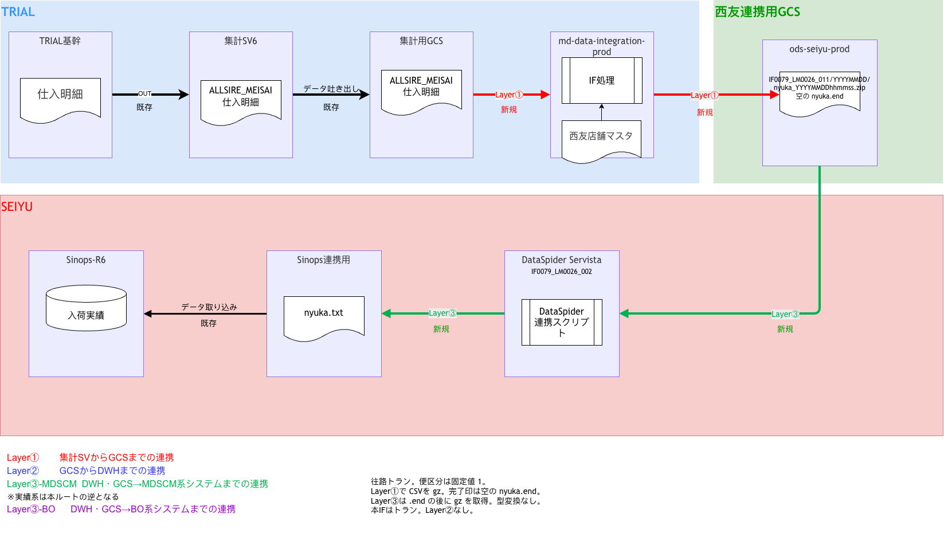
Data Flow（draw.io より更新 2026-10-05）
往路。図は Sinops-IF-011_入荷実績_DataFlow.drawio。便区分は固定値 1。西友GCSは csv.gz と空の nyuka.end

